Sheet1
需要覆盖的所有地区为：
allAreas = {"北京", "上海", "天津","广州", "深圳","成都", "大连", "杭州"}
最初时选择的电台为一个空的ArrayList：
select = {}
现在开始遍历电台：
K1 覆盖了3个地区，K2覆盖了3个地区...以此类推

指向覆盖地区最多的电台
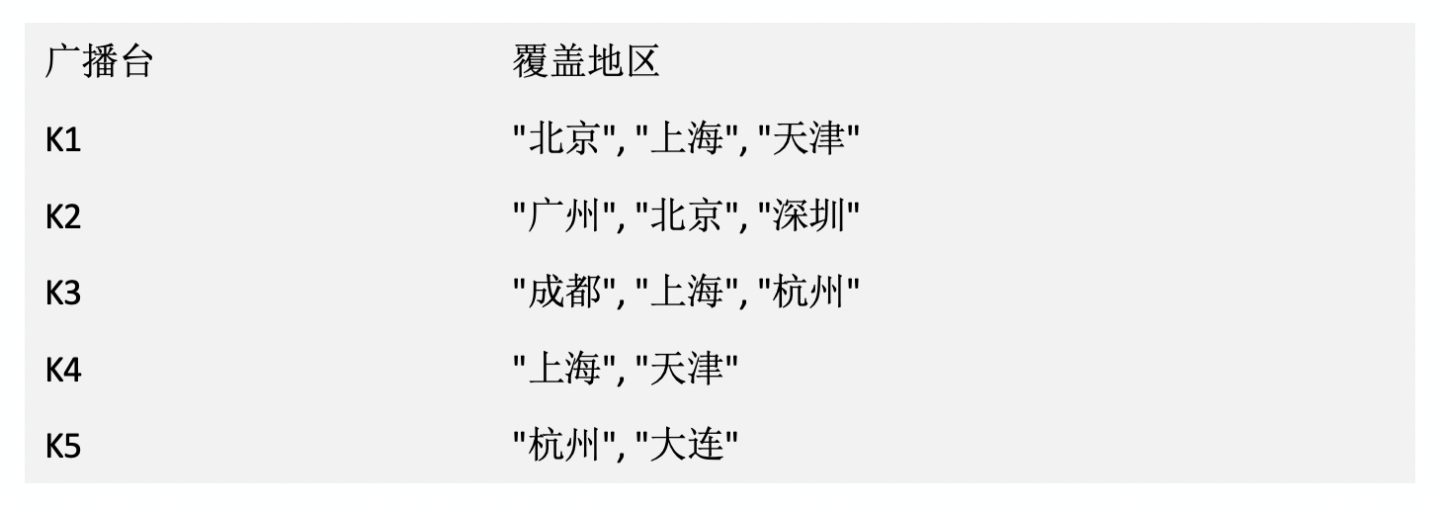

指向当前电台（K3覆盖了3个城市）

第一次遍历后选择的电台：
select = {K1}
此时还需要覆盖的所有地区为：
allAreas = {"广州", "深圳","成都", "大连", "杭州"}
开始第二次遍历：
K1覆盖了0个地区，K2覆盖了2个地区...

指向覆盖地区最多的电台

指向当前电台（K4覆盖了0个城市）

第二次遍历后选择的电台：
select = {K1,K2}
此时还需要覆盖的所有地区为：
allAreas = {"成都", "大连", "杭州"}
开始第三次遍历：
K1覆盖了0个地区，K2覆盖了0个地区...

指向覆盖地区最多的电台

指向当前电台（K4覆盖了0个城市）

第三次遍历后选择的电台：
select = {K1,K2,K3}
此时还需要覆盖的所有地区为：
allAreas = {"大连"}
开始第四次遍历：
K1覆盖了0个地区，K2覆盖了0个地区...

指向覆盖地区最多的电台

指向当前电台（K5覆盖了1个城市）

第四次遍历后选择的电台：
select = {K1,K2,K3,K5}
此时还需要覆盖的所有地区为：
allAreas = {}
不需要再进行遍历

